Dados e Estatisticas
--- DADOS ORIGINAIS DO PROJETO ---
ID_Avaliacao | ID_Loja | Rede_Fast_Food | Estado | Prato_Principal | Periodo_Dia | Tempo_Espera_Min | Preco_Prato_BRL | Nota_Atendimento | Nota_Geral
1 | 2240 | Subway | SP | Steak Cheese | Manha | 4 | 26.64 | 3.4 | 4.6
2 | 2044 | Burger King | SP | Cheddar Duplo | Tarde | 7 | 30.25 | 3.9 | 4.6
3 | 1211 | Giraffas | PR | Parmegiana | Tarde | 25 | 25.69 | 5 | 3.9
4 | 1071 | Burger King | MG | Rodeio | Noite | 15 | 32.91 | 4.1 | 4.3
5 | 1721 | McDonalds | MG | McCrispy | Noite | 9 | 28.38 | 3.8 | 4.2
6 | 1486 | Burger King | SP | Stacker Triplo | Tarde | 9 | 31.32 | 2.3 | 3.9
7 | 2012 | McDonalds | SC | Duplo Quarterão | Manha | 8 | 31.05 | 2.5 | 3.9
8 | 2037 | Subway | RJ | Vegetariano | Noite | 11 | 26.77 | 4.5 | 5
9 | 1276 | Bobs | PR | Milk Shake Morango | Manha | 7 | 28.19 | 4 | 4.8
10 | 1507 | Burger King | PR | Mega Stacker | Tarde | 18 | 33.48 | 3.9 | 3.7
11 | 1561 | Burger King | SP | Chicken Crisp | Manha | 6 | 30.53 | 4.6 | 5
12 | 2477 | Burger King | SP | Cheddar Duplo | Manha | 8 | 33.45 | 3.6 | 4.2
13 | 1627 | KFC | SP | Double Down | Noite | 4 | 33.41 | 4.2 | 4.5
14 | 1167 | Bobs | RJ | Tentador Picanha | Noite | 7 | 27.47 | 5 | 5
15 | 1118 | Burger King | RJ | Big King | Tarde | 12 | 29.66 | 3.6 | 3.9
16 | 1180 | KFC | SP | Boxmaster | Tarde | 15 | 36.72 | 4.2 | 4.4
17 | 1248 | McDonalds | SC | Quarterão com Queijo | Tarde | 8 | 30.27 | 4.8 | 4.7
18 | 2316 | Burger King | SP | Stacker Triplo | Noite | 13 | 30.07 | 4.6 | 4.5
19 | 2367 | Burger King | SP | Cheddar Duplo | Manha | 9 | 30.38 | 4 | 4.8
20 | 2236 | McDonalds | SC | McCrispy | Tarde | 17 | 32.28 | 3.9 | 4.3
21 | 1913 | Giraffas | SP | Churrasco Misto | Tarde | 19 | 23.76 | 3.3 | 4.1
22 | 2403 | Subway | RJ | Steak Cheese | Tarde | 20 | 28.27 | 4.5 | 4.4
23 | 1730 | Burger King | PR | Mega Stacker | Noite | 10 | 32.29 | 2.5 | 4.3
24 | 2160 | KFC | SC | Big Box | Noite | 5 | 34.95 | 3.4 | 4.7
25 | 1958 | Burger King | RJ | Big King | Tarde | 6 | 31.93 | 4.2 | 4.8
26 | 1538 | Subway | MG | Italiano B.M.T. | Noite | 13 | 26.75 | 3.9 | 4.2
27 | 2361 | Bobs | MG | Bob’s Bacon | Manha | 5 | 25.78 | 4.4 | 5
28 | 2121 | Subway | SC | Rosbife | Tarde | 5 | 26.6 | 4.8 | 4.8
29 | 1158 | Burger King | SP | Mega Stacker | Tarde | 17 | 30.93 | 4 | 4.1
30 | 2408 | McDonalds | PR | McFish | Tarde | 14 | 30.11 | 5 | 4.7
31 | 1903 | Burger King | RJ | Chicken Crisp | Manha | 7 | 32.48 | 4.6 | 4.8
32 | 2264 | Bobs | MG | Bob’s Bacon | Noite | 13 | 29.25 | 3.6 | 4.6
33 | 2287 | Giraffas | SP | Filé de Frango | Manha | 7 | 23.2 | 4.5 | 5
34 | 2445 | McDonalds | SC | McFish | Manha | 6 | 29.71 | 4.8 | 5
35 | 2458 | Subway | SP | Almôndega | Manha | 9 | 29.51 | 2.9 | 3.9
36 | 2029 | Burger King | RS | Mega Stacker | Noite | 8 | 34.19 | 5 | 5
37 | 2406 | Burger King | PR | Whopper | Tarde | 11 | 34.07 | 3.4 | 4.6
38 | 1681 | Subway | SP | Steak Cheese | Manha | 10 | 26.7 | 4 | 4.9
39 | 1054 | Burger King | SP | Big King | Tarde | 23 | 29.7 | 3.1 | 3.6
40 | 1747 | Burger King | SP | Cheddar Duplo | Noite | 5 | 29.77 | 4.5 | 5
41 | 1055 | Burger King | SP | Cheddar Duplo | Noite | 14 | 31.4 | 3.7 | 4.5
42 | 1005 | Giraffas | MG | Hambúrguer Giraffas | Manha | 5 | 22.76 | 4.9 | 5
43 | 1218 | Giraffas | SC | Churrasco Misto | Tarde | 5 | 23.08 | 2.9 | 4.3
44 | 1366 | Bobs | SP | Milk Shake Morango | Noite | 14 | 25 | 2.5 | 3.3
45 | 1872 | Giraffas | RJ | Contra Filé | Tarde | 7 | 24.72 | 5 | 5
46 | 1405 | Burger King | SP | Cheddar Duplo | Tarde | 10 | 30.63 | 5 | 4.9
47 | 2327 | Subway | RJ | Frango com Requeijão | Manha | 3 | 29.21 | 2.7 | 4.2
48 | 1805 | Burger King | SC | Cheddar Duplo | Tarde | 13 | 30.19 | 4.7 | 4.6
49 | 1811 | Bobs | RJ | Double Cheese | Tarde | 25 | 25.75 | 4.5 | 4.1
50 | 1578 | McDonalds | SP | Duplo Quarterão | Noite | 14 | 30.37 | 4.8 | 4.4
51 | 1521 | Bobs | RJ | Bob’s Barbecue | Tarde | 20 | 29.49 | 3.6 | 3.7
52 | 1868 | Burger King | SP | Whopper | Manha | 4 | 29.64 | 3.4 | 4.3
53 | 1238 | Bobs | SP | Bob’s Bacon | Noite | 7 | 28.71 | 2.9 | 4.1
54 | 2115 | Subway | SP | Rosbife | Tarde | 23 | 30.49 | 4.1 | 4
55 | 1716 | Burger King | RS | Whopper | Noite | 14 | 29.5 | 3.4 | 4.8
56 | 1196 | Burger King | SP | Whopper Jr | Manha | 10 | 29.85 | 3.4 | 4.3
57 | 2000 | Subway | RJ | Frango com Requeijão | Noite | 7 | 30.25 | 3.1 | 3.8
58 | 1716 | Giraffas | SP | Churrasco Misto | Tarde | 13 | 26.79 | 2.8 | 3.9
59 | 2406 | Burger King | BA | Big King | Manha | 2 | 34.21 | 4.8 | 4.9
60 | 1114 | Subway | PR | Italiano B.M.T. | Tarde | 25 | 25.53 | 4 | 3.8
61 | 2386 | KFC | RJ | Big Box | Tarde | 17 | 36.4 | 4.6 | 4.4
62 | 1146 | KFC | PR | Chicken Bucket | Noite | 14 | 34.85 | 4.9 | 4.3
63 | 1939 | Burger King | SP | Whopper Jr | Noite | 9 | 30.6 | 2 | 4.3
64 | 1391 | Subway | SP | Frango com Requeijão | Noite | 10 | 29.72 | 2.1 | 3.9
65 | 2334 | McDonalds | RJ | McChicken | Noite | 9 | 32.11 | 3.1 | 4.5
66 | 1446 | McDonalds | SP | McNuggets | Manha | 4 | 31.38 | 4.2 | 5
67 | 1057 | Giraffas | RJ | Churrasco Misto | Noite | 8 | 25.3 | 4.2 | 5
68 | 2158 | Subway | BA | Steak Cheese | Tarde | 9 | 27.92 | 3.2 | 4.1
69 | 1483 | Bobs | SP | Bob’s Barbecue | Tarde | 21 | 24.75 | 3.6 | 4
70 | 1464 | Subway | BA | Vegetariano | Tarde | 14 | 26.09 | 4 | 4.7
71 | 1499 | Subway | RS | Frango Teriyaki | Noite | 11 | 26.14 | 3.4 | 4.4
72 | 1226 | Burger King | PR | Cheddar Duplo | Tarde | 14 | 34.11 | 3.2 | 4.3
73 | 2339 | McDonalds | MG | Cheddar McMelt | Tarde | 17 | 29.89 | 3.2 | 3.7
74 | 1734 | Bobs | SP | Milk Shake Morango | Tarde | 16 | 29.01 | 4.3 | 4.1
75 | 2152 | Burger King | SP | Cheddar Duplo | Noite | 4 | 32.55 | 2.9 | 4.2
76 | 1229 | Burger King | SC | Whopper | Tarde | 14 | 33.76 | 3.3 | 3.8
77 | 1395 | McDonalds | RS | Quarterão com Queijo | Manha | 3 | 28.33 | 3.9 | 5
78 | 2115 | Giraffas | RJ | Churrasco Misto | Manha | 5 | 25.63 | 2.3 | 4.2
79 | 1870 | Burger King | SC | Whopper | Tarde | 11 | 30.22 | 4.3 | 4.6
80 | 1934 | Burger King | MG | Chicken Crisp | Tarde | 15 | 32.5 | 3.9 | 4.7
81 | 1956 | KFC | SP | Chicken Bucket | Tarde | 24 | 37.02 | 4.8 | 4
82 | 1799 | McDonalds | RJ | McFish | Noite | 3 | 28.96 | 3.4 | 5
83 | 1684 | Giraffas | PR | Contra Filé | Manha | 6 | 24.85 | 4.5 | 5
84 | 1600 | Burger King | MG | Mega Stacker | Noite | 4 | 29.93 | 5 | 5
85 | 2009 | Burger King | PR | Whopper | Tarde | 16 | 31.13 | 3.8 | 3.9
86 | 1210 | Subway | BA | Almôndega | Noite | 10 | 29.17 | 3.6 | 4.4
87 | 2447 | Subway | RJ | Rosbife | Manha | 7 | 30.26 | 4.3 | 4.8
88 | 2125 | Burger King | SP | Rodeio | Noite | 6 | 31.65 | 4.1 | 4.6
89 | 1553 | McDonalds | PR | Cheddar McMelt | Tarde | 12 | 32.41 | 2.9 | 4.7
90 | 1222 | Giraffas | MG | Hambúrguer Giraffas | Manha | 7 | 23.59 | 3.4 | 4.7
91 | 2386 | McDonalds | PR | McChicken | Tarde | 6 | 28.28 | 5 | 4.8
92 | 1005 | Giraffas | RJ | Filé de Frango | Tarde | 12 | 25.06 | 2.8 | 3.9
93 | 2350 | McDonalds | SP | Quarterão com Queijo | Tarde | 18 | 27.75 | 3.8 | 3.9
94 | 2007 | Bobs | SC | Chicken Crispy | Tarde | 12 | 25.38 | 4 | 4.3
95 | 2055 | Bobs | SC | Tentador Picanha | Tarde | 23 | 28.17 | 2.9 | 3.3
96 | 1241 | McDonalds | RJ | Big Mac | Noite | 13 | 29.16 | 3.1 | 3.4
97 | 2202 | Subway | SC | Rosbife | Tarde | 12 | 29.05 | 4.5 | 4.5
98 | 2165 | Burger King | SP | Chicken Crisp | Tarde | 5 | 31.48 | 4.3 | 4.9
99 | 2396 | Giraffas | BA | Churrasco Misto | Tarde | 23 | 24.3 | 3.8 | 3.7
100 | 2492 | McDonalds | RS | McNuggets | Manha | 3 | 27.63 | 4.4 | 5
101 | 1502 | McDonalds | SC | McCrispy | Tarde | 25 | 28.46 | 3.9 | 3.5
102 | 2358 | McDonalds | SP | McNuggets | Tarde | 19 | 32.34 | 4.5 | 4.2
103 | 1297 | Bobs | SC | Cheddar Australiano | Tarde | 20 | 28.15 | 5 | 5
104 | 1033 | Bobs | SP | Tentador Picanha | Manha | 8 | 28.28 | 2.9 | 4.1
105 | 1892 | Bobs | RS | Milk Shake Ovomaltine | Noite | 5 | 28.64 | 3.7 | 4.8
106 | 1899 | Giraffas | MG | Strogonoff de Frango | Tarde | 9 | 23.05 | 3.8 | 4.8
107 | 1848 | KFC | RS | Hot Wings | Tarde | 5 | 32.91 | 4.1 | 5
108 | 1117 | McDonalds | SP | Big Mac | Noite | 7 | 30.38 | 2.9 | 4.7
109 | 1595 | KFC | MG | Boxmaster | Manha | 6 | 32.82 | 3.8 | 4.7
110 | 1571 | Bobs | PR | Milk Shake Chocolate | Noite | 12 | 24.52 | 4.2 | 4.6
111 | 1032 | Bobs | RJ | Tentador Picanha | Tarde | 7 | 27.91 | 2.6 | 4.3
112 | 2327 | Bobs | SC | Cheddar Australiano | Noite | 15 | 28.49 | 4.8 | 4.5
113 | 1174 | McDonalds | SP | McNuggets | Noite | 11 | 27.81 | 3.7 | 4.3
114 | 2370 | Subway | MG | Atum | Tarde | 11 | 29.01 | 3.6 | 4.3
115 | 1862 | Burger King | SP | Stacker Triplo | Tarde | 21 | 33.7 | 2.8 | 3.4
116 | 2228 | Subway | SC | Rosbife | Tarde | 21 | 29.27 | 4.3 | 4.5
117 | 1574 | KFC | PR | Zinger | Tarde | 21 | 35.72 | 5 | 4.9
118 | 1319 | McDonalds | MG | McNuggets | Manha | 10 | 31.79 | 3.7 | 4.8
119 | 1839 | Bobs | SP | Double Cheese | Tarde | 14 | 27.53 | 3.6 | 3.9
120 | 1996 | KFC | RJ | Chicken Bucket | Manha | 9 | 35.13 | 2.8 | 4
121 | 1450 | Giraffas | SC | Churrasco Misto | Tarde | 14 | 23.67 | 4.8 | 4.7
122 | 1390 | Burger King | RJ | Whopper | Manha | 8 | 31.97 | 5 | 5
123 | 1418 | McDonalds | RJ | McCrispy | Noite | 11 | 31.98 | 4.7 | 4.7
124 | 2431 | Bobs | RS | Cheddar Australiano | Noite | 9 | 27.38 | 3.6 | 4.4
125 | 1330 | Subway | RJ | Vegetariano | Noite | 14 | 25.94 | 3.6 | 4.5
126 | 1288 | Giraffas | SP | Parmegiana | Tarde | 12 | 27.36 | 4.6 | 5
127 | 1930 | Giraffas | RJ | Hambúrguer Giraffas | Tarde | 18 | 23.11 | 4.6 | 4.2
128 | 2466 | McDonalds | SP | McCrispy | Tarde | 10 | 27.54 | 4.2 | 4.6
129 | 1806 | Bobs | MG | Chicken Crispy | Noite | 9 | 26.84 | 2.8 | 4.8
130 | 1889 | McDonalds | RJ | Cheddar McMelt | Tarde | 23 | 31.15 | 3.3 | 4
131 | 1774 | Burger King | SP | Stacker Triplo | Tarde | 6 | 31.78 | 4.3 | 5
132 | 1119 | McDonalds | SP | Duplo Quarterão | Tarde | 10 | 29.83 | 4.2 | 4.1
133 | 2459 | Burger King | BA | Cheddar Duplo | Tarde | 24 | 34.33 | 4.9 | 4.9
134 | 2061 | Burger King | SP | Big King | Noite | 14 | 32.22 | 3.4 | 4.1
135 | 1041 | Burger King | RJ | Big King | Tarde | 18 | 33.58 | 3.5 | 4.1
136 | 1156 | Burger King | BA | Mega Stacker | Manha | 6 | 33.26 | 3.3 | 4.6
137 | 2203 | Burger King | PR | Big King | Tarde | 18 | 33.08 | 4.8 | 4.6
138 | 1932 | Giraffas | RJ | Picanha Giraffas | Tarde | 21 | 24.43 | 3.9 | 3.7
139 | 2191 | KFC | MG | Sanduíche Original | Tarde | 24 | 35.19 | 4.6 | 4.6
140 | 2112 | KFC | SP | Boxmaster | Noite | 15 | 35.45 | 4 | 4.3
141 | 1254 | KFC | SP | Big Box | Noite | 9 | 33.54 | 5 | 4.8
142 | 1026 | Subway | SC | Frango com Requeijão | Manha | 4 | 28.68 | 4.8 | 4.9
143 | 1856 | Subway | SC | Atum | Tarde | 20 | 29.63 | 4.7 | 4.1
144 | 2314 | McDonalds | SP | Duplo Quarterão | Tarde | 6 | 27.69 | 4.5 | 5
145 | 1591 | McDonalds | BA | Cheddar McMelt | Noite | 5 | 32 | 4.5 | 4.4
146 | 2022 | McDonalds | RJ | Big Mac | Manha | 9 | 28.11 | 4.3 | 4.6
147 | 2473 | Burger King | SP | Whopper Jr | Manha | 10 | 33.88 | 3.7 | 4.3
148 | 1481 | Subway | SC | Rosbife | Tarde | 14 | 28.47 | 4.6 | 4.8
149 | 2219 | Subway | MG | Vegetariano | Tarde | 21 | 28.62 | 4.9 | 4.5
150 | 1213 | Giraffas | SC | Contra Filé | Manha | 6 | 23.17 | 4.5 | 5
151 | 1895 | Subway | PR | Italiano B.M.T. | Manha | 3 | 28.73 | 4.9 | 5
152 | 1662 | Subway | SP | Almôndega | Noite | 15 | 29.98 | 3.5 | 3.7
153 | 1822 | Subway | SP | Vegetariano | Manha | 10 | 28.89 | 5 | 5
154 | 2251 | Subway | SP | Atum | Tarde | 19 | 28.04 | 4 | 4
155 | 1950 | Burger King | SC | Whopper | Tarde | 12 | 31.23 | 5 | 4.9
156 | 1044 | Giraffas | PR | Contra Filé | Manha | 6 | 26.48 | 5 | 5
157 | 2176 | Subway | SP | Frango com Requeijão | Tarde | 8 | 29.38 | 3.5 | 4.8
158 | 1150 | Subway | PR | Frango Teriyaki | Tarde | 13 | 28.4 | 4.1 | 4.7
159 | 1534 | McDonalds | SP | Duplo Quarterão | Tarde | 21 | 31.06 | 3.4 | 3.9
160 | 1018 | Burger King | SP | Stacker Triplo | Manha | 2 | 31.8 | 3.7 | 4.9
161 | 1945 | Giraffas | SC | Parmegiana | Tarde | 15 | 23.91 | 4.5 | 4.7
162 | 2263 | McDonalds | MG | McNuggets | Tarde | 17 | 30.87 | 3 | 3.7
163 | 1252 | Burger King | SP | Whopper Jr | Manha | 6 | 30.37 | 4.2 | 4
164 | 1270 | Bobs | SP | Bob’s Bacon | Noite | 4 | 27.95 | 3.3 | 4.3
165 | 2419 | Burger King | BA | Whopper Jr | Manha | 8 | 30.45 | 3.4 | 4.3
166 | 1936 | McDonalds | PR | McFish | Manha | 2 | 27.79 | 3.8 | 5
167 | 1536 | KFC | RJ | Chicken Popcorn | Manha | 6 | 37.24 | 4.5 | 5
168 | 1114 | Burger King | SP | Mega Stacker | Tarde | 22 | 30.6 | 3.4 | 3.2
169 | 1357 | Bobs | RJ | Chicken Crispy | Tarde | 17 | 25.69 | 3 | 4
170 | 1323 | Subway | SP | Rosbife | Noite | 3 | 27.96 | 3.8 | 4.8
171 | 2214 | Burger King | PR | Stacker Triplo | Noite | 3 | 31.24 | 4.1 | 5
172 | 1161 | Burger King | SC | Whopper Jr | Noite | 8 | 33.78 | 4.3 | 5
173 | 2274 | KFC | RJ | Chicken Bucket | Noite | 13 | 35.81 | 4.3 | 4.6
174 | 2232 | McDonalds | RS | McNuggets | Tarde | 19 | 29.72 | 4.2 | 3.9
175 | 1950 | Bobs | MG | Milk Shake Ovomaltine | Noite | 9 | 27.92 | 4.3 | 4.9
176 | 2299 | McDonalds | SP | McChicken | Tarde | 9 | 28.02 | 3.3 | 4
177 | 1365 | Giraffas | SC | Churrasco Misto | Noite | 15 | 23.25 | 3.8 | 4
178 | 1451 | Burger King | RJ | Whopper Jr | Tarde | 21 | 34.12 | 4.6 | 4
179 | 1421 | Burger King | PR | Stacker Triplo | Noite | 14 | 34.06 | 2.6 | 4
180 | 1404 | Subway | PR | Rosbife | Noite | 15 | 28.4 | 3.7 | 4.4
181 | 1383 | Burger King | MG | Stacker Triplo | Tarde | 17 | 29.91 | 4.1 | 4.8
182 | 2212 | KFC | BA | Chicken Popcorn | Manha | 5 | 36.42 | 3.9 | 4
183 | 1580 | McDonalds | MG | McNuggets | Tarde | 22 | 28.33 | 4.1 | 3.9
184 | 2000 | Subway | SP | Atum | Tarde | 8 | 25.72 | 5 | 4.6
185 | 1477 | Bobs | RJ | Double Cheese | Tarde | 24 | 29.14 | 4.1 | 3.8
186 | 2144 | McDonalds | SC | Big Mac | Noite | 13 | 30.5 | 3.9 | 4.1
187 | 1513 | Giraffas | MG | Churrasco Misto | Tarde | 10 | 24.46 | 2.8 | 3.7
188 | 2453 | Burger King | SC | Cheddar Duplo | Tarde | 20 | 32.19 | 4 | 4
189 | 2391 | Subway | SC | Almôndega | Manha | 8 | 26.82 | 4.7 | 5
190 | 1790 | Subway | PR | Italiano B.M.T. | Tarde | 16 | 29.41 | 2.5 | 3.6
191 | 2447 | McDonalds | PR | McCrispy | Noite | 14 | 31.34 | 4.1 | 4.4
192 | 2125 | KFC | RS | Zinger | Noite | 5 | 36.73 | 4.5 | 5
193 | 1826 | Subway | MG | Atum | Manha | 9 | 28.15 | 5 | 5
194 | 1506 | Bobs | RJ | Big Bob | Noite | 13 | 25.61 | 3.8 | 3.9
195 | 2123 | Burger King | PR | Stacker Triplo | Manha | 8 | 34 | 4.8 | 4.6
196 | 1479 | Burger King | RJ | Stacker Triplo | Manha | 5 | 34.44 | 3.4 | 4.5
197 | 2217 | Burger King | SP | Big King | Noite | 5 | 32.86 | 4.7 | 4.9
198 | 1917 | Subway | SP | Rosbife | Tarde | 25 | 27.72 | 3.5 | 4
199 | 1754 | Burger King | SP | Rodeio | Tarde | 22 | 32.1 | 3.9 | 4.1
200 | 2192 | Bobs | RJ | Chicken Crispy | Noite | 7 | 28.2 | 5 | 4.9
201 | 2471 | Bobs | SP | Milk Shake Ovomaltine | Manha | 6 | 29.36 | 3.9 | 4.7
202 | 1120 | Bobs | RJ | Cheddar Australiano | Noite | 8 | 25.44 | 4.8 | 5
203 | 1469 | McDonalds | BA | McChicken | Noite | 6 | 28.28 | 2.6 | 4.1
204 | 1298 | McDonalds | RJ | Big Mac | Noite | 5 | 32.14 | 5 | 4.7
205 | 2467 | Burger King | RJ | Whopper Jr | Manha | 3 | 32.64 | 3.1 | 4.3
206 | 1498 | Bobs | SC | Picanha Artesanal | Tarde | 16 | 25.93 | 5 | 4.6
207 | 2441 | McDonalds | RJ | Big Mac | Manha | 5 | 29.3 | 3.5 | 5
208 | 1437 | McDonalds | PR | Cheddar McMelt | Tarde | 16 | 28.4 | 2.9 | 3.7
209 | 1574 | Giraffas | SC | Parmegiana | Noite | 14 | 26.72 | 3.9 | 4.3
210 | 2386 | Burger King | RJ | Cheddar Duplo | Tarde | 5 | 31.89 | 4.1 | 4.5
211 | 1935 | KFC | SC | Chicken Popcorn | Tarde | 15 | 35.18 | 3.9 | 4.6
212 | 1424 | McDonalds | RJ | Duplo Quarterão | Tarde | 16 | 30.67 | 4.1 | 4.1
213 | 2120 | Bobs | SP | Big Bob | Tarde | 14 | 29.38 | 3.6 | 4.7
214 | 2334 | McDonalds | PR | Duplo Quarterão | Tarde | 18 | 28.53 | 3.4 | 4
215 | 1606 | Burger King | SC | Rodeio | Noite | 4 | 32.97 | 4.7 | 5
216 | 1645 | McDonalds | RJ | McNuggets | Tarde | 23 | 31.87 | 4.4 | 4.2
217 | 1172 | Giraffas | PR | Strogonoff de Frango | Noite | 5 | 25.02 | 4.5 | 5
218 | 2250 | Giraffas | MG | Filé de Frango | Noite | 15 | 24.85 | 3.7 | 4.4
219 | 2287 | KFC | RJ | Chicken Bucket | Manha | 2 | 36.15 | 5 | 5
220 | 1686 | Burger King | MG | Big King | Manha | 8 | 31.56 | 5 | 4.9
221 | 2117 | Bobs | SP | Cheddar Australiano | Tarde | 6 | 27.54 | 3.6 | 5
222 | 1412 | Burger King | RJ | Rodeio | Tarde | 9 | 33.39 | 3.8 | 4.9
223 | 1465 | Subway | SC | Steak Cheese | Tarde | 5 | 26.79 | 5 | 5
224 | 1320 | Giraffas | MG | Churrasco Misto | Tarde | 25 | 22.6 | 4.6 | 4.6
225 | 1960 | Giraffas | BA | Filé de Frango | Tarde | 24 | 22.52 | 5 | 4.5
226 | 1424 | McDonalds | SP | Cheddar McMelt | Tarde | 13 | 30.5 | 3.4 | 3.8
227 | 2191 | Burger King | SP | Whopper | Noite | 13 | 33.12 | 4.5 | 4.6
228 | 2484 | Giraffas | RS | Picanha Giraffas | Tarde | 24 | 24.63 | 3.2 | 4.2
229 | 1053 | Burger King | SP | Whopper Jr | Manha | 5 | 29.97 | 3.4 | 5
230 | 1906 | Giraffas | PR | Hambúrguer Giraffas | Noite | 4 | 24.83 | 4.5 | 4.7
231 | 1693 | Bobs | RJ | Double Cheese | Tarde | 5 | 28.67 | 5 | 5
232 | 1446 | Subway | PR | Almôndega | Tarde | 13 | 29 | 3.7 | 4.3
233 | 2016 | Burger King | SP | Stacker Triplo | Tarde | 20 | 31.56 | 4.1 | 4.2
234 | 2038 | Burger King | SC | Whopper | Noite | 9 | 31.44 | 2.9 | 4.3
235 | 1726 | Burger King | RJ | Whopper Jr | Tarde | 14 | 30.33 | 2.6 | 3.7
236 | 2213 | Subway | SP | Steak Cheese | Tarde | 8 | 28.41 | 4.9 | 5
237 | 1427 | Subway | RJ | Italiano B.M.T. | Manha | 10 | 27.66 | 3.9 | 4.5
238 | 1568 | Burger King | SP | Stacker Triplo | Tarde | 9 | 30.19 | 2.9 | 4.3
239 | 1572 | McDonalds | SC | Quarterão com Queijo | Noite | 15 | 28.44 | 3.3 | 4.3
240 | 2380 | Burger King | SP | Cheddar Duplo | Tarde | 24 | 30.95 | 3.4 | 3.8
241 | 1899 | Bobs | PR | Big Bob | Noite | 10 | 27.31 | 2.5 | 3.7
242 | 1078 | McDonalds | RJ | Big Mac | Noite | 3 | 31.04 | 4.6 | 5
243 | 1365 | McDonalds | SC | Cheddar McMelt | Noite | 7 | 32.3 | 4.8 | 5
244 | 2454 | Bobs | SP | Milk Shake Ovomaltine | Noite | 14 | 24.62 | 4.1 | 4.7
245 | 1763 | Burger King | RS | Mega Stacker | Tarde | 23 | 33.8 | 2.9 | 3.2
246 | 1914 | Giraffas | BA | Hambúrguer Giraffas | Tarde | 15 | 23.05 | 3.6 | 4.2
247 | 1997 | McDonalds | PR | Cheddar McMelt | Noite | 3 | 28.47 | 4.7 | 5
248 | 1875 | Burger King | SC | Mega Stacker | Noite | 15 | 32.73 | 2.9 | 3.7
249 | 1237 | Bobs | RJ | Picanha Artesanal | Noite | 14 | 28.99 | 3.5 | 4
250 | 2159 | McDonalds | BA | McNuggets | Tarde | 12 | 28.63 | 3.5 | 4.6
251 | 1417 | Subway | RS | Italiano B.M.T. | Tarde | 19 | 27.19 | 3 | 4.3
252 | 1069 | Bobs | SP | Double Cheese | Noite | 15 | 26.52 | 3.1 | 3.2
253 | 1994 | Burger King | MG | Mega Stacker | Tarde | 16 | 33.06 | 3.3 | 4.4
254 | 1295 | Subway | RS | Frango Teriyaki | Noite | 9 | 28.69 | 3.4 | 4.4
255 | 2063 | McDonalds | RJ | Quarterão com Queijo | Noite | 13 | 30.52 | 3.6 | 4.5
256 | 2459 | KFC | SP | Chicken Popcorn | Manha | 6 | 37.18 | 4.5 | 4.8
257 | 1860 | Burger King | SC | Chicken Crisp | Tarde | 12 | 34.06 | 3.4 | 4.2
258 | 1993 | Bobs | RS | Big Bob | Tarde | 22 | 27.28 | 4.1 | 3.9
259 | 2238 | Burger King | RJ | Cheddar Duplo | Noite | 9 | 32.69 | 4.8 | 5
260 | 1004 | Giraffas | SP | Churrasco Misto | Tarde | 19 | 25.7 | 3.4 | 4
261 | 1532 | Burger King | RS | Whopper | Tarde | 14 | 32.28 | 4.1 | 4.5
262 | 1400 | Giraffas | PR | Hambúrguer Giraffas | Manha | 4 | 23.69 | 4.7 | 5
263 | 1932 | Burger King | MG | Mega Stacker | Noite | 6 | 30.44 | 3.9 | 4.5
264 | 2227 | McDonalds | SC | Big Mac | Tarde | 12 | 27.89 | 3.4 | 4.2
265 | 1459 | Subway | SP | Almôndega | Noite | 11 | 29.88 | 4.2 | 4.5
266 | 1184 | Bobs | MG | Milk Shake Chocolate | Tarde | 13 | 28.41 | 3.3 | 4.2
267 | 1017 | Burger King | MG | Whopper | Manha | 4 | 30.75 | 3.6 | 4.6
268 | 1013 | McDonalds | SP | McCrispy | Manha | 8 | 28.64 | 3.7 | 4.5
269 | 1585 | Bobs | RJ | Milk Shake Morango | Tarde | 14 | 25.16 | 4.3 | 4.1
270 | 1522 | Burger King | RJ | Chicken Crisp | Tarde | 19 | 30.71 | 4.1 | 4.5
271 | 1946 | Bobs | BA | Chicken Crispy | Tarde | 14 | 26.07 | 3.7 | 4.3
272 | 1296 | Subway | SP | Italiano B.M.T. | Noite | 4 | 29.31 | 2.9 | 4.7
273 | 2162 | McDonalds | PR | Cheddar McMelt | Noite | 14 | 30.3 | 3.3 | 4.3
274 | 1893 | Burger King | RS | Chicken Crisp | Manha | 3 | 33.25 | 4.1 | 4.9
275 | 1651 | Bobs | SP | Cheddar Australiano | Manha | 3 | 26.57 | 2.7 | 3.8
276 | 1838 | McDonalds | BA | McCrispy | Noite | 14 | 28.17 | 3 | 4
277 | 2251 | KFC | SP | Chicken Bucket | Tarde | 19 | 35.56 | 3.5 | 3.8
278 | 1600 | Subway | BA | Almôndega | Manha | 2 | 28.28 | 3.4 | 5
279 | 1278 | McDonalds | MG | Quarterão com Queijo | Noite | 4 | 30.46 | 2.8 | 4.3
280 | 2025 | Bobs | RJ | Picanha Artesanal | Manha | 10 | 25 | 4.5 | 4.6
281 | 2127 | Bobs | PR | Chicken Crispy | Noite | 13 | 27.68 | 3.4 | 4
282 | 1149 | Burger King | SP | Big King | Tarde | 12 | 33.99 | 3.9 | 4.7
283 | 1399 | Burger King | MG | Chicken Crisp | Tarde | 7 | 29.67 | 3.6 | 4.5
284 | 2145 | Bobs | SP | Milk Shake Morango | Tarde | 17 | 29.15 | 2.8 | 4
285 | 2121 | Bobs | RJ | Bob’s Bacon | Tarde | 16 | 28.22 | 3.6 | 4.1
286 | 1893 | Giraffas | SP | Contra Filé | Tarde | 7 | 25.74 | 2.4 | 4
287 | 1280 | Burger King | SC | Whopper | Manha | 2 | 29.61 | 4.6 | 5
288 | 1176 | Subway | SC | Frango Teriyaki | Noite | 4 | 29.63 | 2.5 | 4.5
289 | 1153 | Giraffas | RJ | Picanha Giraffas | Tarde | 12 | 23.37 | 4.7 | 4.9
290 | 2473 | Bobs | RJ | Bob’s Barbecue | Noite | 12 | 27.22 | 4.5 | 4.7
291 | 1845 | Bobs | SC | Double Cheese | Noite | 7 | 28.16 | 4.3 | 4.8
292 | 2116 | Burger King | RS | Big King | Tarde | 19 | 31.83 | 4.2 | 4.4
293 | 2114 | Burger King | SP | Whopper | Tarde | 7 | 33.12 | 3.7 | 4.3
294 | 1767 | Bobs | PR | Bob’s Barbecue | Manha | 8 | 25.92 | 3.9 | 4.8
295 | 1134 | Giraffas | SP | Picanha Giraffas | Tarde | 20 | 22.59 | 4.3 | 4.1
296 | 1634 | Burger King | BA | Cheddar Duplo | Tarde | 18 | 34.36 | 5 | 4.5
297 | 1558 | Bobs | RJ | Picanha Artesanal | Tarde | 25 | 28.69 | 4 | 3.8
298 | 1618 | Burger King | MG | Whopper | Tarde | 13 | 33.77 | 4.3 | 4.6
299 | 1525 | Giraffas | SP | Parmegiana | Noite | 6 | 25.91 | 4.5 | 5
300 | 1159 | Burger King | SP | Mega Stacker | Manha | 4 | 30.87 | 3.5 | 4.3
301 | 1470 | Burger King | SC | Whopper | Manha | 3 | 31.73 | 3.2 | 4.7
302 | 1581 | McDonalds | RS | McFish | Tarde | 7 | 28.78 | 3.1 | 4.6
303 | 2335 | Burger King | SC | Whopper | Noite | 4 | 30.98 | 4.2 | 4.9
304 | 2353 | Subway | BA | Almôndega | Tarde | 23 | 27.57 | 4.4 | 4.5
305 | 1929 | Burger King | SC | Mega Stacker | Manha | 10 | 32.03 | 3.6 | 4.2
306 | 1669 | McDonalds | SP | McCrispy | Manha | 4 | 29.12 | 3.5 | 4.7
307 | 2169 | McDonalds | PR | McNuggets | Tarde | 12 | 31.04 | 4.6 | 4.3
308 | 1915 | McDonalds | SP | Cheddar McMelt | Manha | 5 | 31.53 | 3.2 | 4.6
309 | 2189 | Bobs | MG | Double Cheese | Noite | 11 | 27.16 | 3.9 | 4.4
310 | 2372 | Subway | SP | Almôndega | Tarde | 23 | 27.55 | 3.7 | 4.7
311 | 2364 | McDonalds | PR | McChicken | Tarde | 12 | 31.56 | 4.1 | 5
312 | 1486 | Bobs | PR | Bob’s Barbecue | Tarde | 18 | 26.94 | 2.9 | 3.3
313 | 2277 | Giraffas | SP | Strogonoff de Frango | Tarde | 7 | 22.99 | 4.4 | 5
314 | 1294 | Burger King | RS | Mega Stacker | Manha | 5 | 32.99 | 4.2 | 4.6
315 | 2344 | Burger King | RJ | Whopper | Noite | 8 | 30.03 | 4.2 | 4.6
316 | 1004 | McDonalds | RJ | Duplo Quarterão | Tarde | 12 | 28.57 | 4.5 | 4.4
317 | 2099 | Bobs | BA | Cheddar Australiano | Noite | 10 | 28.03 | 2.5 | 3.9
...
--- ESTATÍSTICAS DESCRITIVAS UNIVARIADAS (Média, Moda, Mediana, Dispersão, Forma) ---
Variavel | Contagem | Moda | Média | Mediana | Desvio_Padrao | Variancia | Minimo | Maximo | Assimetria | Curtose | Q1 | Q3
Tempo_Espera_Min | 10000 | 9 | 11.3631 | 10 | 6.1963 | 38.3943 | 2 | 25 | 0.5687 | -0.663 | 6 | 15
Preco_Prato_BRL | 10000 | 30.46 | 29.4053 | 29.46 | 2.9658 | 8.7958 | 22.5 | 37.49 | 0.07 | -0.4121 | 27.26 | 31.54
Nota_Atendimento | 10000 | 5 | 3.9541 | 4 | 0.7248 | 0.5254 | 1.1 | 5 | -0.4102 | -0.3593 | 3.5 | 4.5
Nota_Geral | 10000 | 5 | 4.4699 | 4.5 | 0.4557 | 0.2077 | 2.3 | 5 | -0.7159 | -0.0133 | 4.2 | 4.9
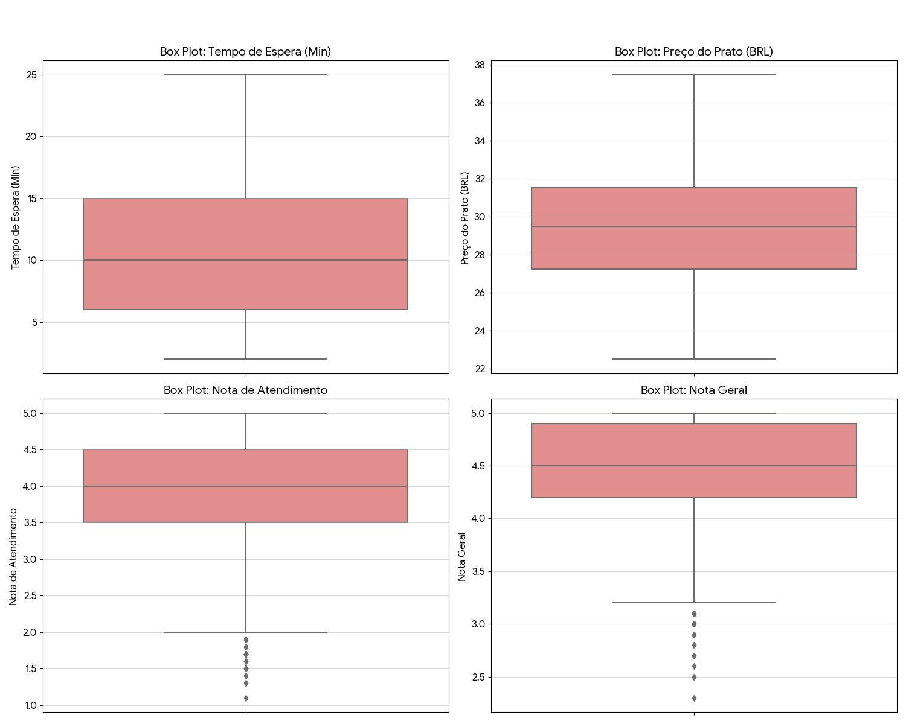

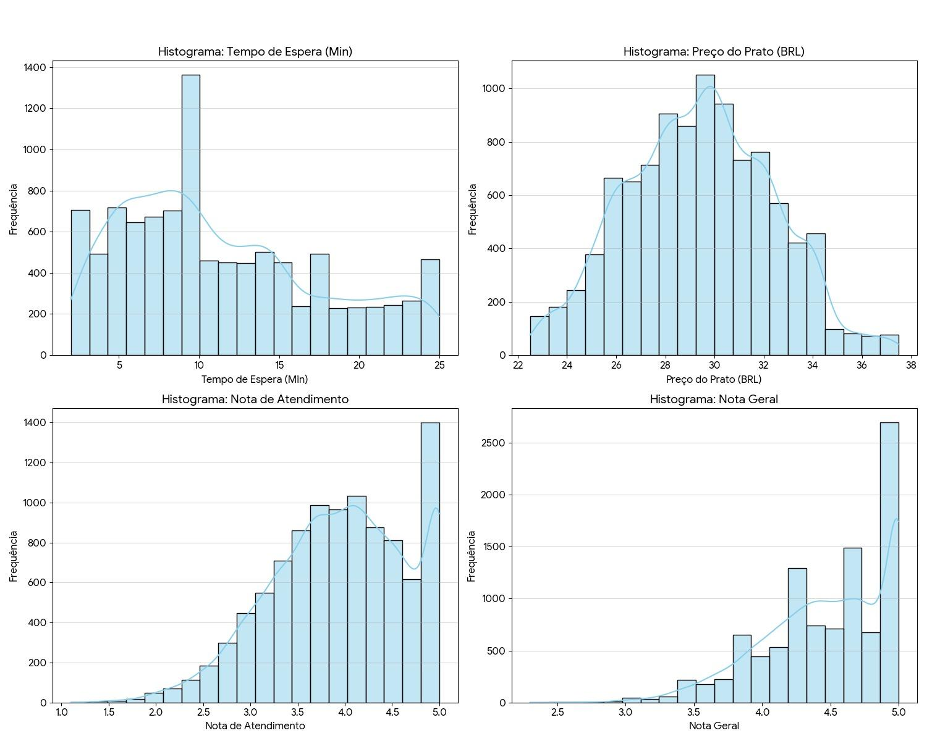
--- MATRIZ DE CORRELAÇÃO (Cálculo Comparativo Bivariado) ---
Variavel | Tempo_Espera_Min | Preco_Prato_BRL | Nota_Atendimento | Nota_Geral
Tempo_Espera_Min | 1 | -0.0051 | -0.0056 | -0.5926
Preco_Prato_BRL | -0.0051 | 1 | -0.0125 | -0.0072
Nota_Atendimento | -0.0056 | -0.0125 | 1 | 0.5523
Nota_Geral | -0.5926 | -0.0072 | 0.5523 | 1

--- MATRIZ DE COVARIÂNCIA (Cálculo Comparativo Bivariado) ---
Variavel | Tempo_Espera_Min | Preco_Prato_BRL | Nota_Atendimento | Nota_Geral
Tempo_Espera_Min | 38.3943 | -0.0946 | -0.0253 | -1.6734
Preco_Prato_BRL | -0.0946 | 8.7958 | -0.0269 | -0.0097
Nota_Atendimento | -0.0253 | -0.0269 | 0.5254 | 0.1824
Nota_Geral | -1.6734 | -0.0097 | 0.1824 | 0.2077

